상품제안서
상패 HB-7340R | 상품코드: S18523

 |  |  |  |  |  |  | 02-713-8555 | www.synergygift.co.kr
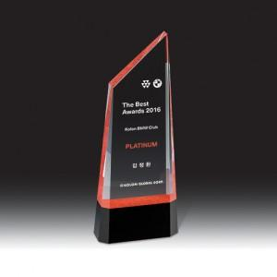

【상세/제작정보】

【인쇄/포장옵션】 | 풀칼라 / 우단케이스

【공급단가】 | 수량 | 1~ | 3~ | 10~ | 30~ | 50~
*VAT별도 | 단가 | 141,600원 | 127,800원 | 114,900원 | 110,900원 | 109,900원

【상품 URL】 | https://www.synergygift.co.kr:443/src/goods_detail.php?gdno=13574

